Hoja1
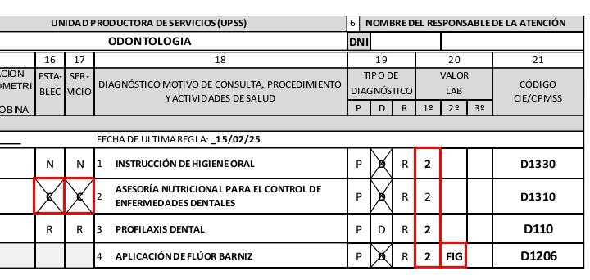
PRIMERA ATENCIÓN

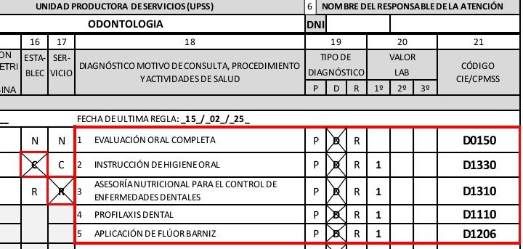

SEGUNDA ATENCIÓN

